手順
Auroraクラスターフェールオーバ対応手順書

【作業概要説明】
本手順はAuroraクラスターのフェールオーバを実施する手順である。

【操作対象】
AWSコンソール

【操作担当者】
ISIDサービスデスク担当者

【作業端末】
本番・研修・開発環境：AWSコンソール管理端末

番号 | 操作項目 | 操作方法 | 確認方法 | チェック | 開始時間 | 終了時間 | 作業担当者 | 作業確認者 | 備考
1 | 端末ログイン | ■本番・研修・開発環境 AWSコンソール管理端末→AWSコンソール ＃作業用のロールはAWS管理コンソールの「保守運用用アカウント」を利用する。 | 左記ログインにおいてエラーが発生しないこと。 | □
2 | AWSコンソールからRDS画面を開く | 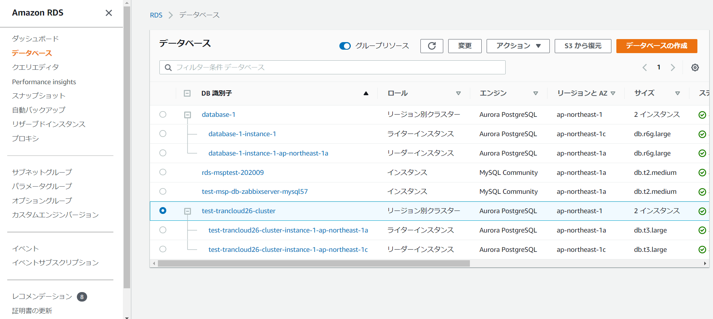 AWSコンソール検索窓に「RDS」と入力し、データベース画面を開く。 | - | □
3 | フェールオーバ操作 | 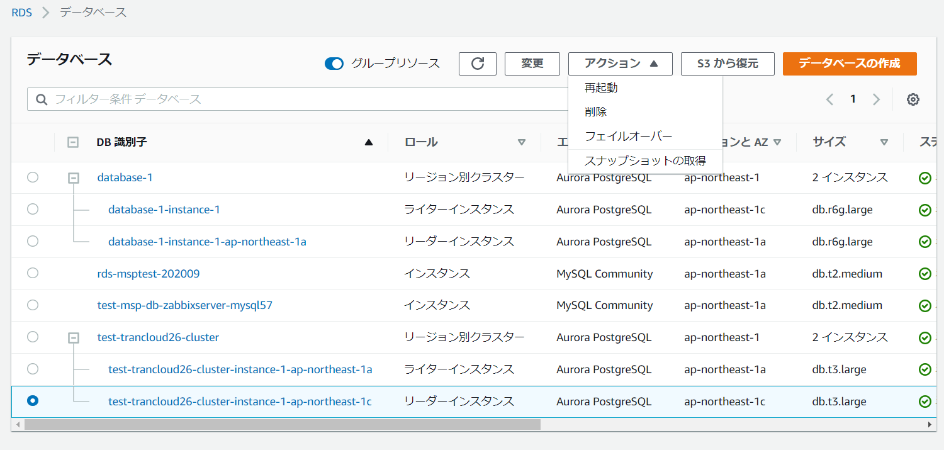 データベースの一覧画面で、フェールオーバ対象インスタンスを選択し、アクションボタンからフェールオーバを選択する。 | フェールオーバ対象のインスタンスのロールが、ライターインスタンスだった場合はリーダーインスタンス、リーダーインスタンスだった場合はライターインスタンスになったことをデータベースの一覧画面で確認する。 | □
4 | ログ確認 | データベース画面のログとイベントタブを選択する。 | 最近のイベントのログで、フェールオーバのエラーがないことを確認する。 | □
4 | AWSコンソールの終了 端末ログオフ | ブラウザを閉じてAWSコンソールを終了し、各環境ごと以下の手順を実施する。 ■本番・研修・開発環境 AWSコンソール管理端末からログオフを実施する。 | AWSコンソールの終了および、AWSコンソール管理端末からのログオフを確認する。 | □

